Frente
FICHA DE EPI CEMAG
COMPROVANTE DE FORNECIMENTO - E.P.I.
Cod: |  |  |  | Motivos da Devolução |  | Risco | Legenda
NOME: | RAPHAEL SOUSA DA SILVA |  |  | [1] – Quebrou [2] – Deslocou [3] – Sujou [4] – Amassou [5] – Rasgou [6] – Arrebentou | [7] – Endureceu [8] – Saturou [9] – Furou [10] – Extraviou [11] – Terminou [12] – 1ª entrega | (01)-Ruído (02)-Acidente (03)-Biológico (Limpeza e trabalho em locais sujos). (04)-Químico (Poeira, tintas, solventes, vernizes, selador) | Qtd – Quantidade CA –Certificado de Aprovação Esp. - Especificação Devol - Devolução
MTR: | 4,420
FUNÇÃO:
ADMISSÃO: | 22/04/2024
SETOR: | PINTURA

Declaro que:
Pelo presente, declaro ter sido treinado e recebido da Fortel, a título de empréstimo, para meu uso exclusivo e obrigatório nas dependências da empresa, conforme determinado na NR 6 da Portaria 3.214/78, os equipamentos especificados neste termo de responsabilidade, de acordo com a necessidade de meu cargo/função comprometendo-me a mantê-los em perfeito estado de conservação, ficando ciente de que:

1. Fico PROIBIDO DE DAR ou EMPRESTAR o equipamento que estiver sob minha responsabilidade, só podendo fazê-lo se receber ordem por escrito da pessoa autorizada para este fim.

2. Devo solicitar a substituição sempre que o mesmo estiver desgastado, danificado ou não mais preencher a finalidade a que se destina, mediante devolução dos EPI’s a serem substituídos;

3. Fica cada unidade Operacional responsável pelo descarte e/ou destinação final dos EPI’s por ela requisitados, observando, contudo a vida útil, bem como a inutilidade do equipamento de proteção individual devolvido.

4. No caso de RESCISÃO DO CONTRATO DE TRABALHO, devolverei todo equipamento que estiver sob minha responsabilidade ao setor competente.

Ciente: X

Solicitamos observar com atenção as orientações e instruções recebidas pela Empresa, referente à correta utilização e finalidade do(s) EPI(s) fornecido(s).

Data Entrega | Qtd | Esp. Técnica | Nº do CA | Data devol. | Motivo Devol. | Rubrica do Empregado
02/05/2024 | 01 | 702122 - PROTETOR AURICULAR (Un) |  |  | Substituição | 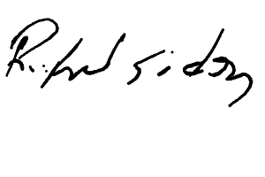
08/05/2024 | 1 | 702067 - PROTETOR FACIAL 8 INCOLOR (Un) |  |  | Substituição | 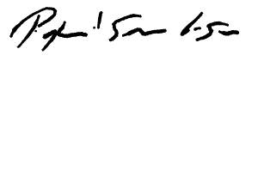
08/05/2024 | 1 | 702110 - MANGOTE P/SOLDADOR (Un)
08/05/2024 | 1 | 702006 - AVENTAL DE COURO SIMPLES (Un)
10/05/2024 | 2 | 702020 - LUVA CANO CURTO (Un) |  |  |  | 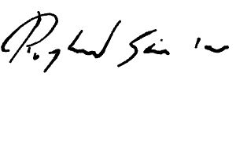
10/05/2024 | 1 | 702057 - RESP. DESC. PFF2 (Un) |  |  |  | 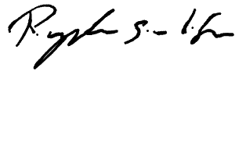
24/05/2024 | 2 | 702017 - LUVA DE VAQUETA C.CURTO (Un) |  |  | Substituição | 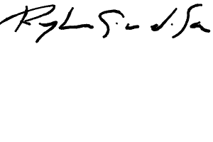
24/05/2024 | 2 | 702032 - LUVA PVC C/LONGO FORRADA (Un) |  |  | Substituição
24/05/2024 | 1 | 702134 - OCULOS SOBREPOR INCOLOR (Un)
13/06/2024 | 2 | 702017 - LUVA DE VAQUETA C.CURTO (Un) |  |  | Substituição | 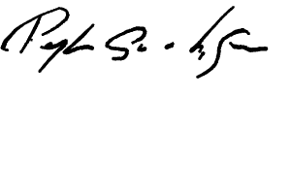
14/06/2024 | 2 | 702032 - LUVA PVC C/LONGO FORRADA (Un) |  |  | Substituição | 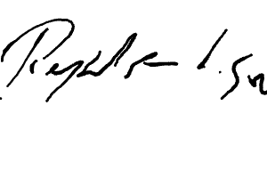
14/06/2024 | 2 | 702025 - LUVA TRICOTADA DE ALGODÃO (Un) |  |  | Substituição
17/06/2024 | 1 | 702067 - PROTETOR FACIAL 8 INCOLOR (Un) |  |  |  | 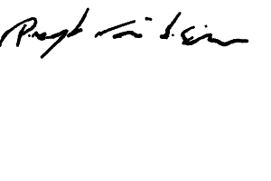
17/06/2024 | 2 | 702111 - MANGOTE DE TECIDO C/ ELASTICO NOS PUNHOS (Un)
17/06/2024 | 1 | 702122 - PROTETOR AURICULAR (Un)
21/06/2024 | 2 | 702017 - LUVA DE VAQUETA C.CURTO (Un) |  |  | Substituição | 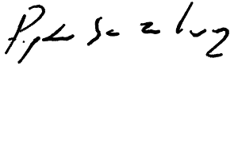
21/06/2024 | 2 | 702032 - LUVA PVC C/LONGO FORRADA (Un) |  |  | Substituição
21/06/2024 | 2 | 702025 - LUVA TRICOTADA DE ALGODÃO (Un) |  |  | Substituição
28/06/2024 | 2 | 702111 - MANGOTE DE TECIDO C/ ELASTICO NOS PUNHOS (Un) |  |  |  | 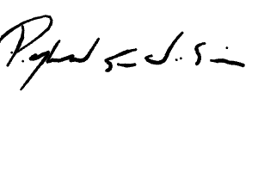
28/06/2024 | 2 | 702032 - LUVA PVC C/LONGO FORRADA (Un)
28/06/2024 | 2 | 702025 - LUVA TRICOTADA DE ALGODÃO (Un)
28/06/2024 | 2 | 702017 - LUVA DE VAQUETA C.CURTO (Un)

